CP08
 | CASO | CP08 - Validar el intento de crear y guardar el anuncio faltando el campo obligatorio Puerto de Destino - El estado del DUE "zarpe anunciado" Navegador Chrome
 |  | VUCEPERPAM-8067 | CP08

 | Rol autorizado Rol: CP. Administrado.Operador Navegador: Chrome

 | EVIDENCIA DEL CASO

 | p1. Ingresar al sistema mediante URL VUCE 2.0

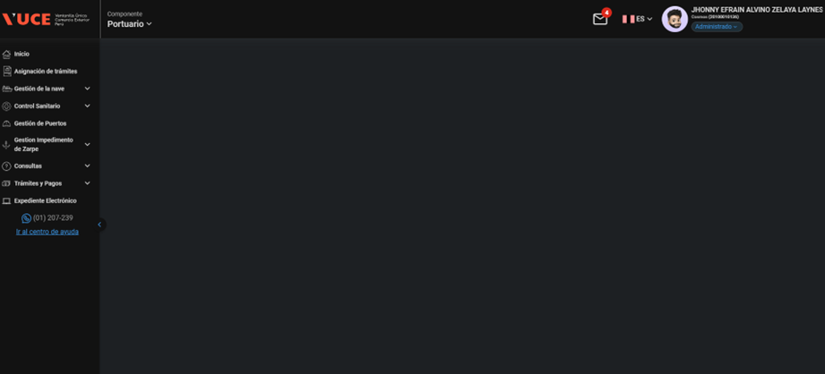

 | p2. Selección del menú: Gestion de nave

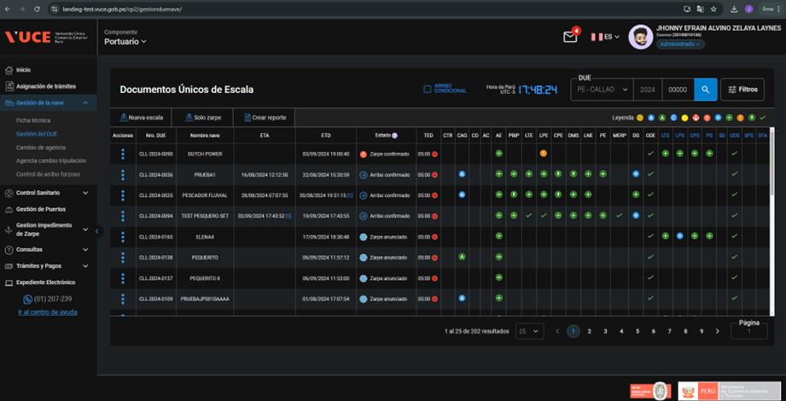

 | p3 El usuario se encuentra en la pantalla de “Listado de DUEs” estado "zarpe anunciado"

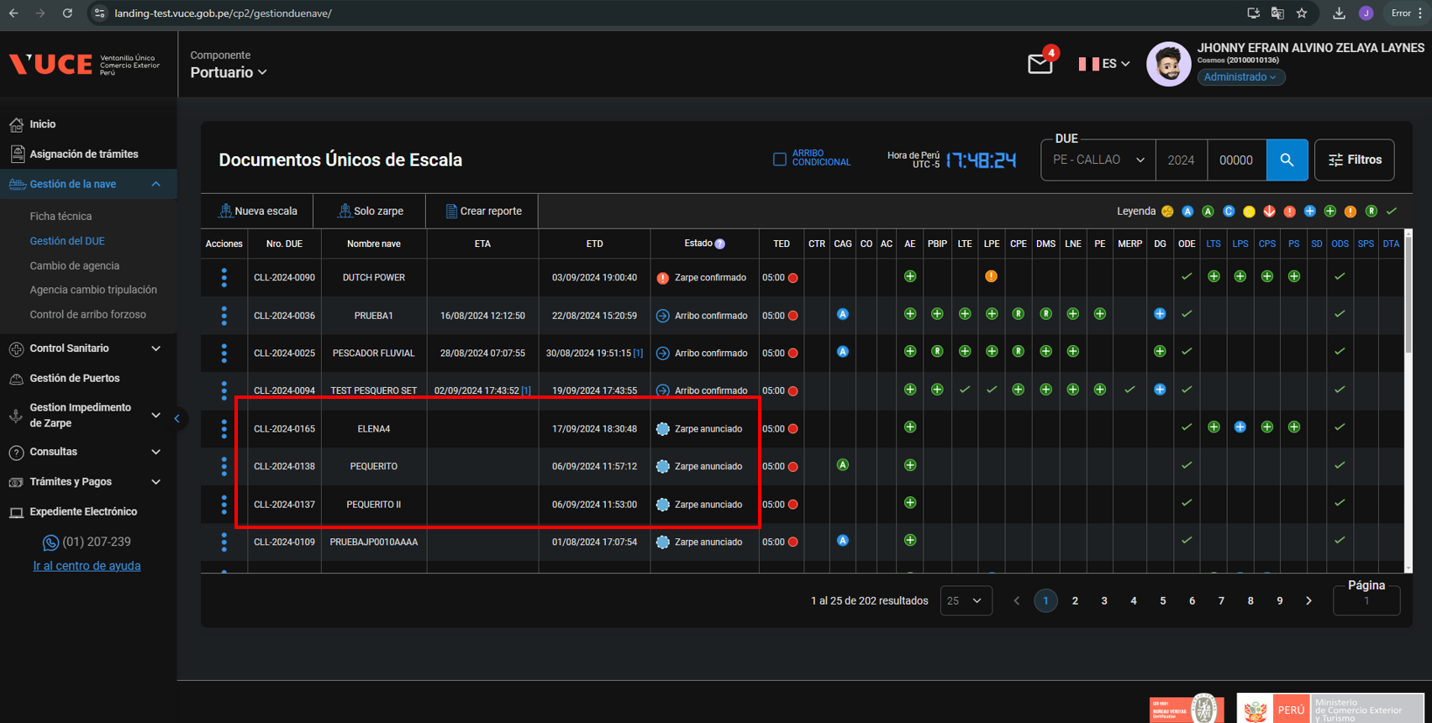
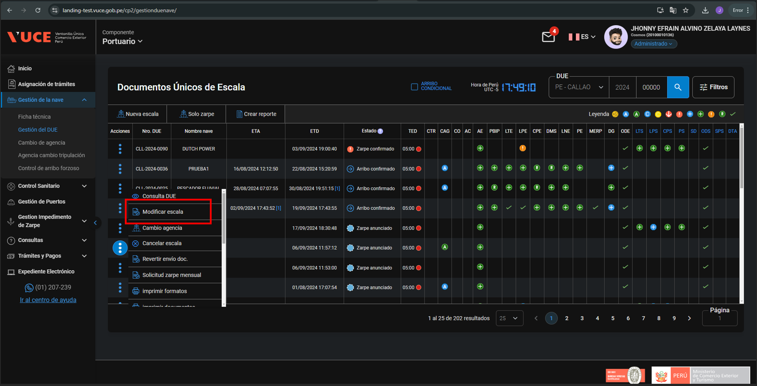

 | p4. El usuario que se encuentra en la vista 'Anuncio de Escala' para crear al documento y en el formulario falta el campo obligatorio Puerto de destino

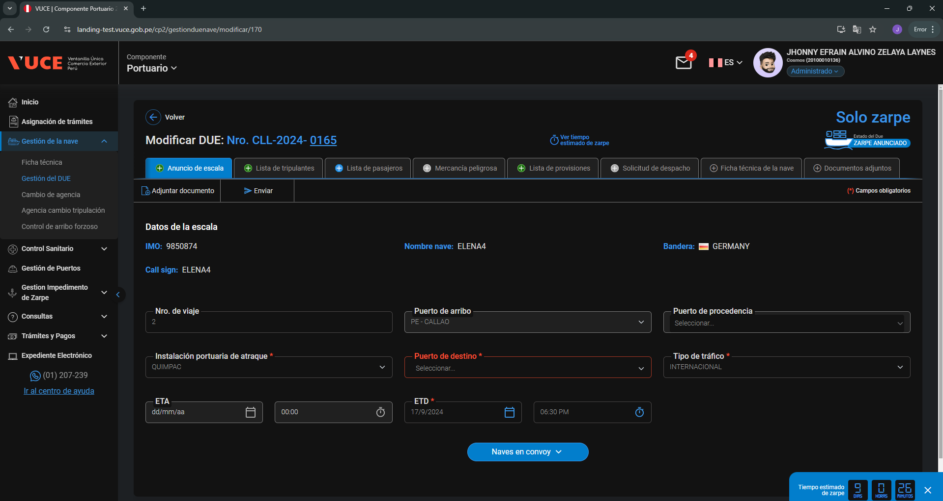

 | P5. Seleccione 'Guardar'

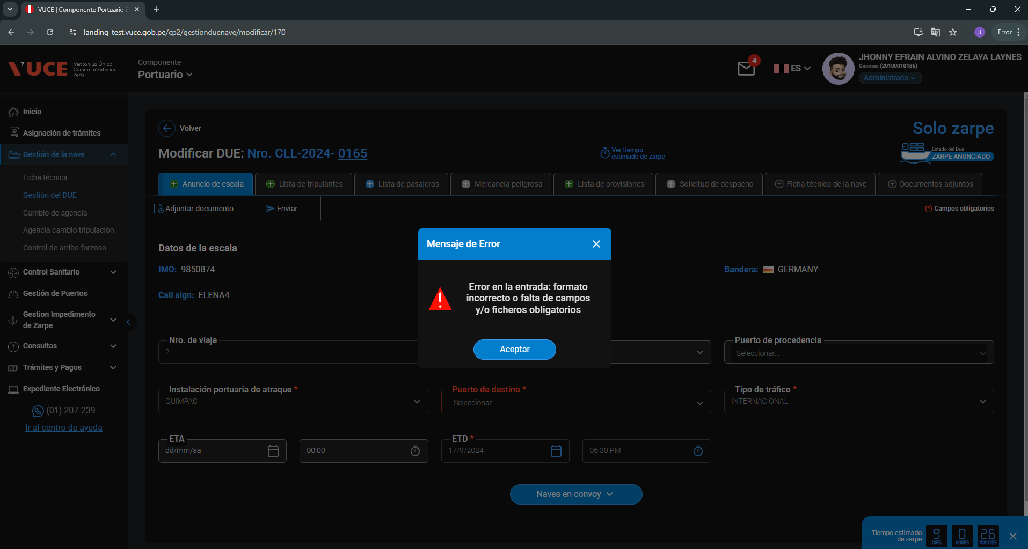

RESPUESTA ESPERADA |  | CONFORME

CP13
 | CASO | CP13 - Validar el intento de crear y guardar el Anuncio de Escala incumpliendo las limitaciones de longitud y formato en algún campo - El estado del DUE "zarpe anunciado" - CP. Administrado.Operador -Navegador Chrome
 |  | VUCEPERPAM-8067 | CP13

 | Rol autorizado
 | Rol: CP. Administrado.Operador
 | Navegador: Chrome

 |  | p1. Ingresar al sistema mediante URL VUCE 2.0

 |  | p2. Selección del menú: Gestion de nave

 |  | p3 El usuario se encuentra en la pantalla de “Listado de DUEs” estado "zarpe anunciado"
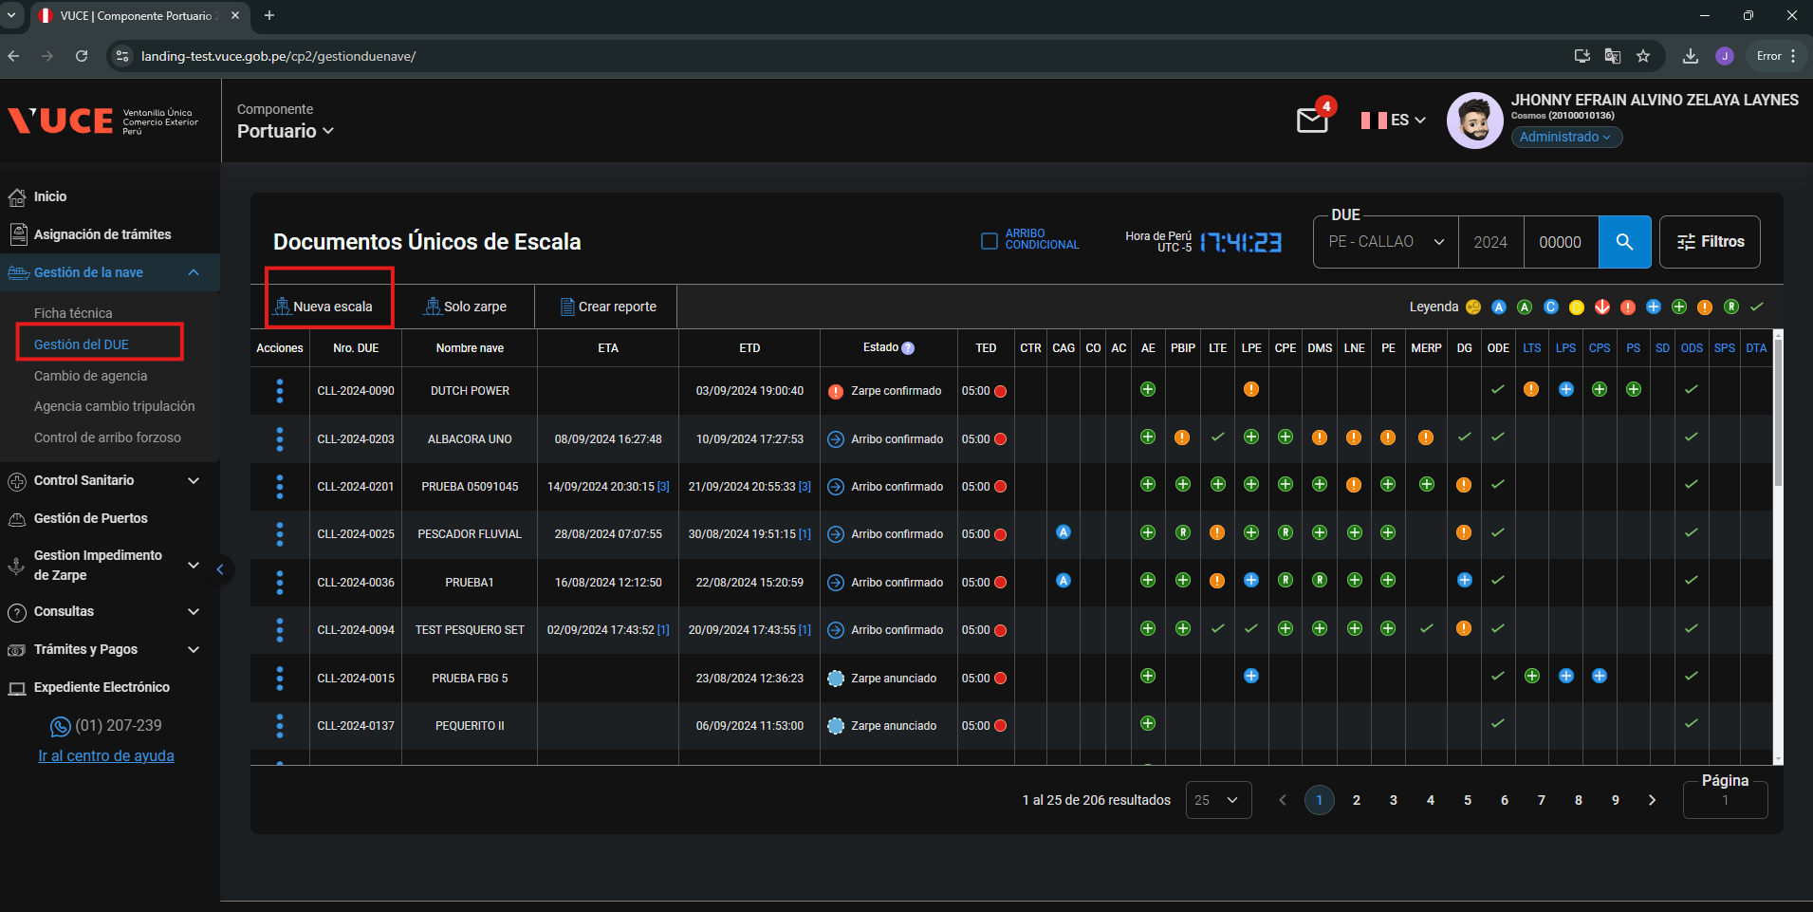

 |  | p4. El usuario que se encuentra en la vista 'Anuncio de Escala' para crear y guardar el documento y en el formulario algún campo incumple reglas de formato o longitud

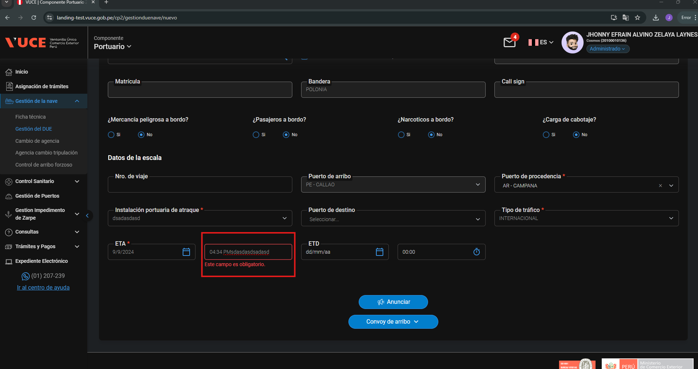

 |  | P5. Seleccione 'Guardar'

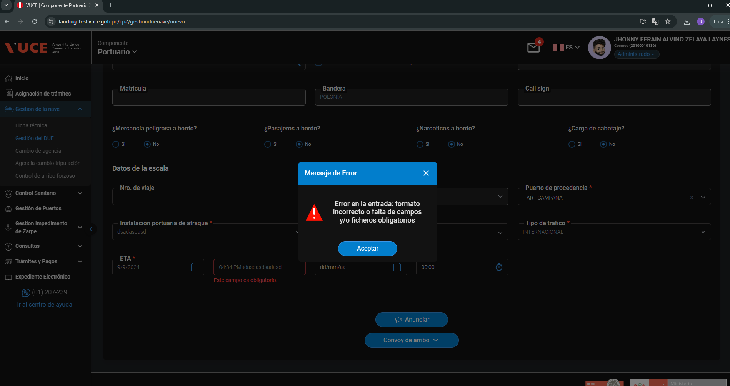

RESPUESTA ESPERADA |  | CONFORME

CP17
 | CASO | CP17 - Validar el envió del Anuncio de Escala - El estado del DUE "zarpe anunciado" Navegador Chrome
 |  | VUCEPERPAM-8067 | CP17

 | Rol autorizado
 | Rol: CP. Administrado.Operador
 | Navegador: Chrome

 | p1. Ingresar al sistema mediante URL VUCE 2.0

 | p2. Selección del menú: Gestion de nave
 |  |  |  |  | CREAR UN ZARPE ANUNCIADO
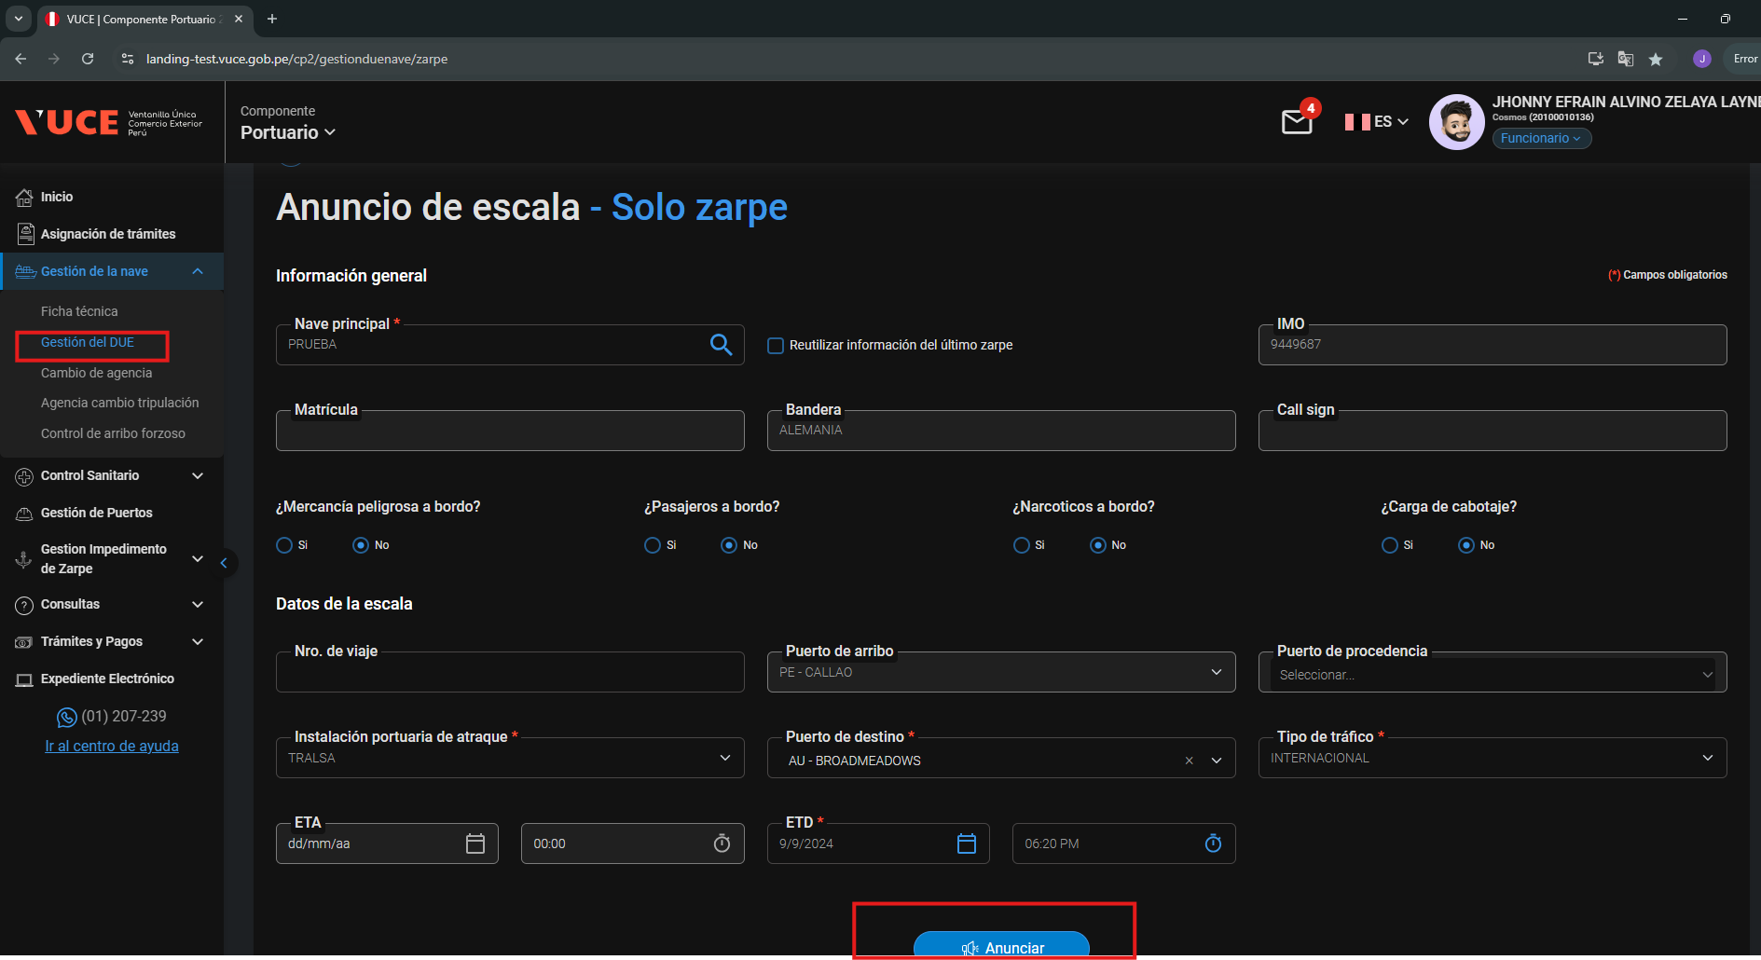

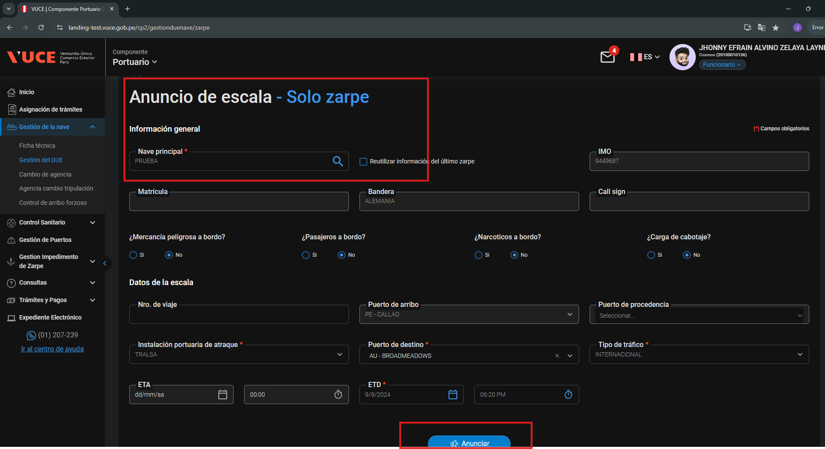
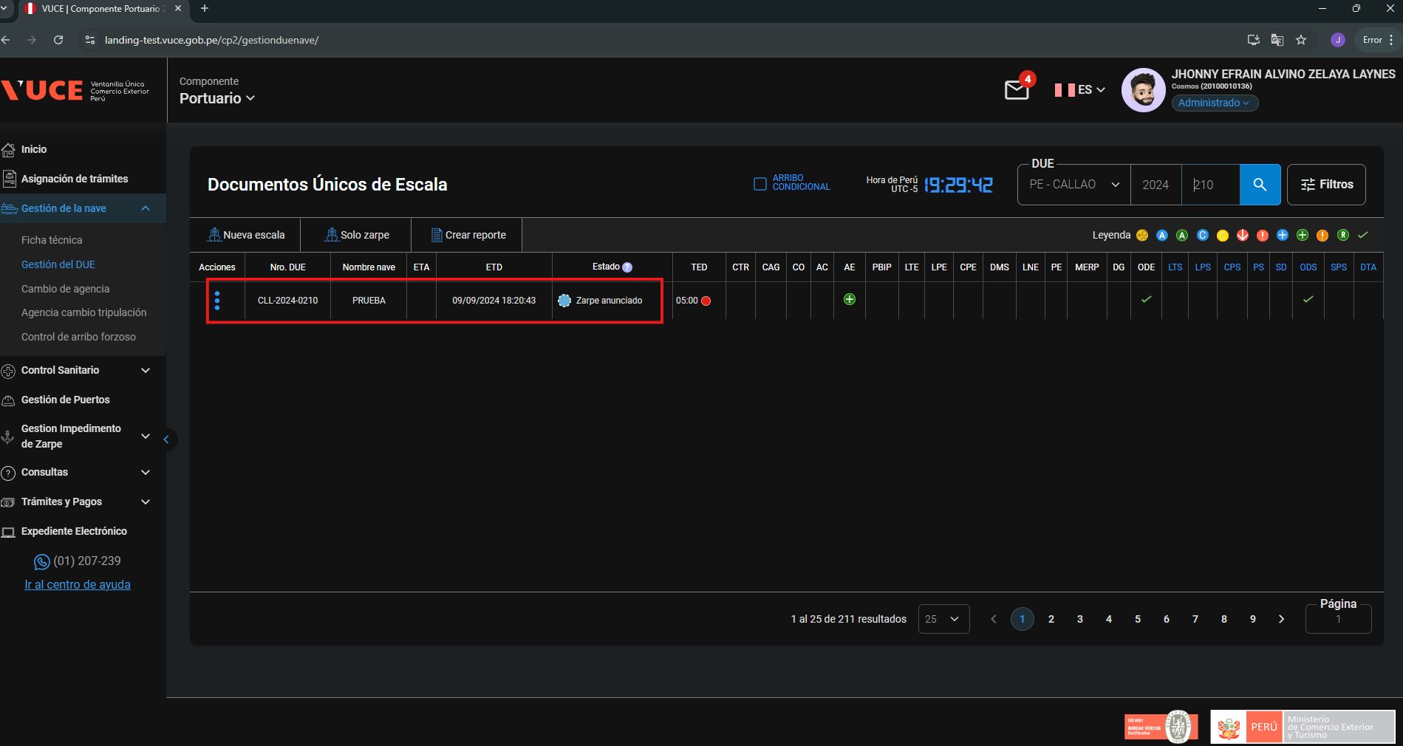

 | p3 El usuario se encuentra en la pantalla de “Listado de DUEs” estado "zarpe anunciado"

 |  | Guardar información dentro de las pestañas de la DUE |  | El registro se realiza sin Opinar

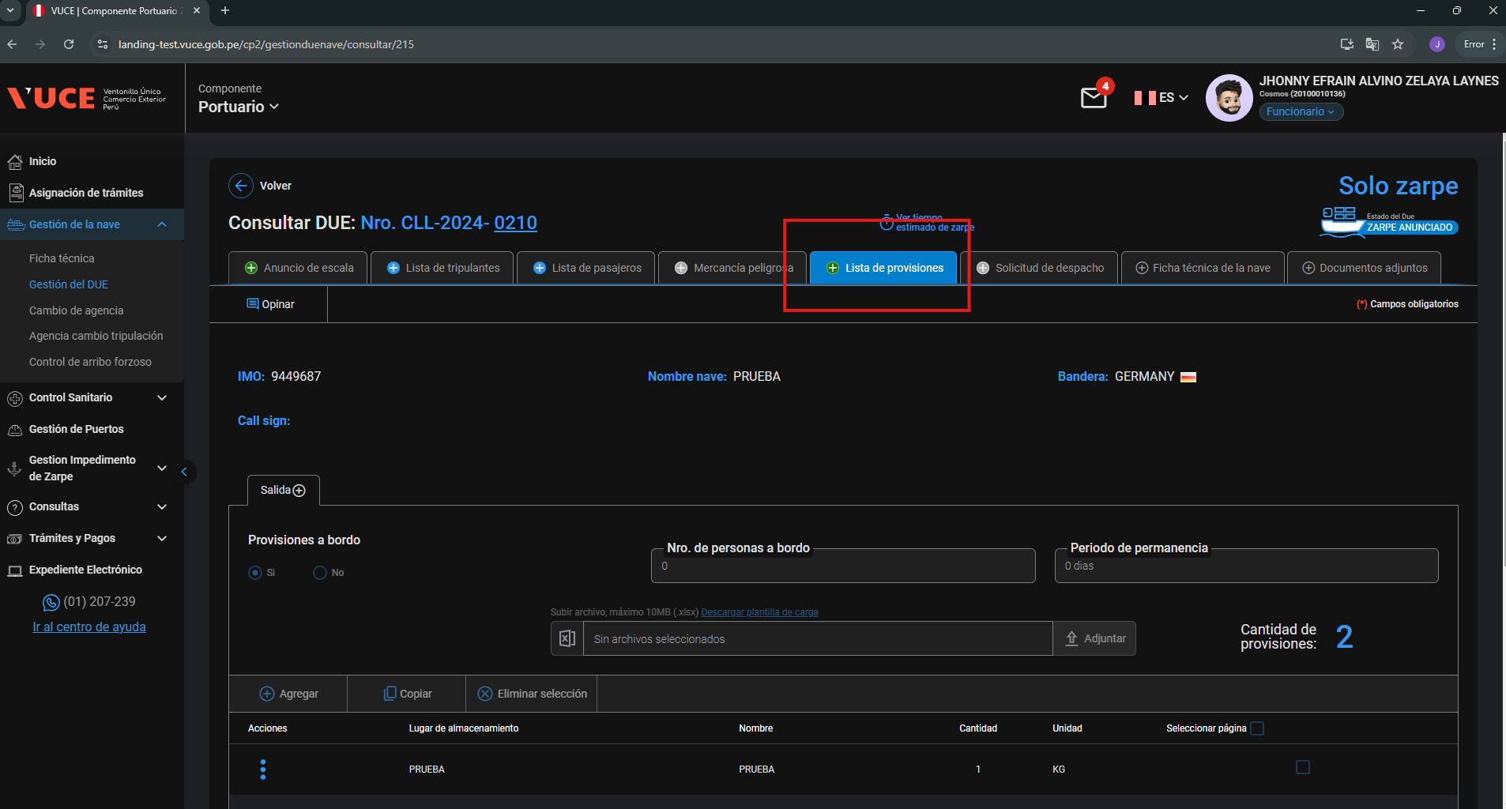

 | p4. El usuario que se encuentra en la vista 'Anuncio de Escala' sin haberse registrado por opinar y con datos de entrada correctos
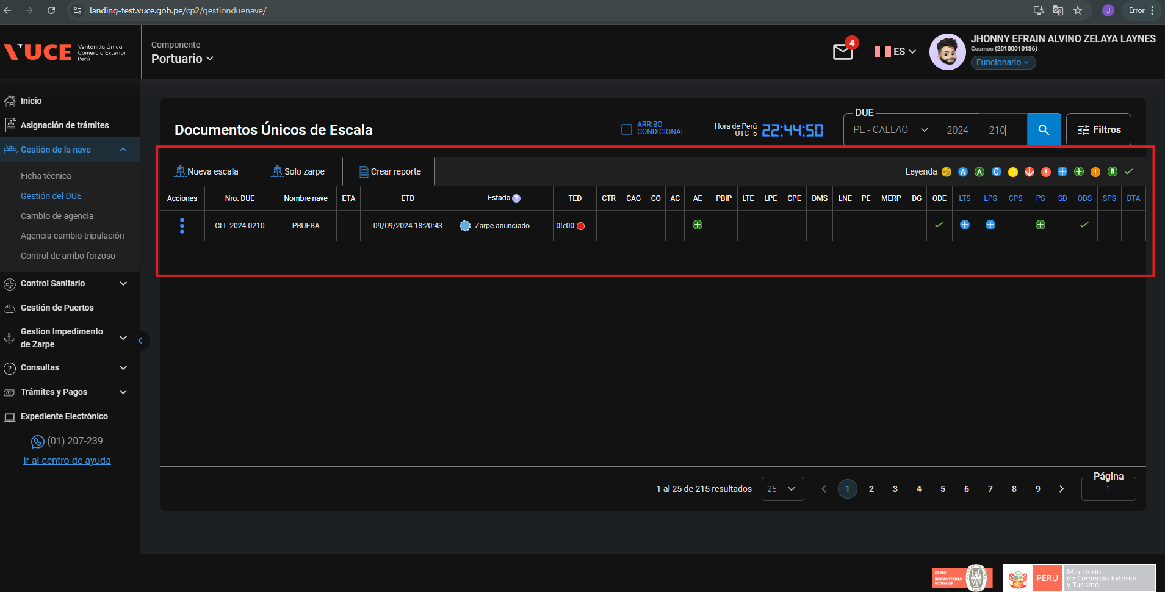
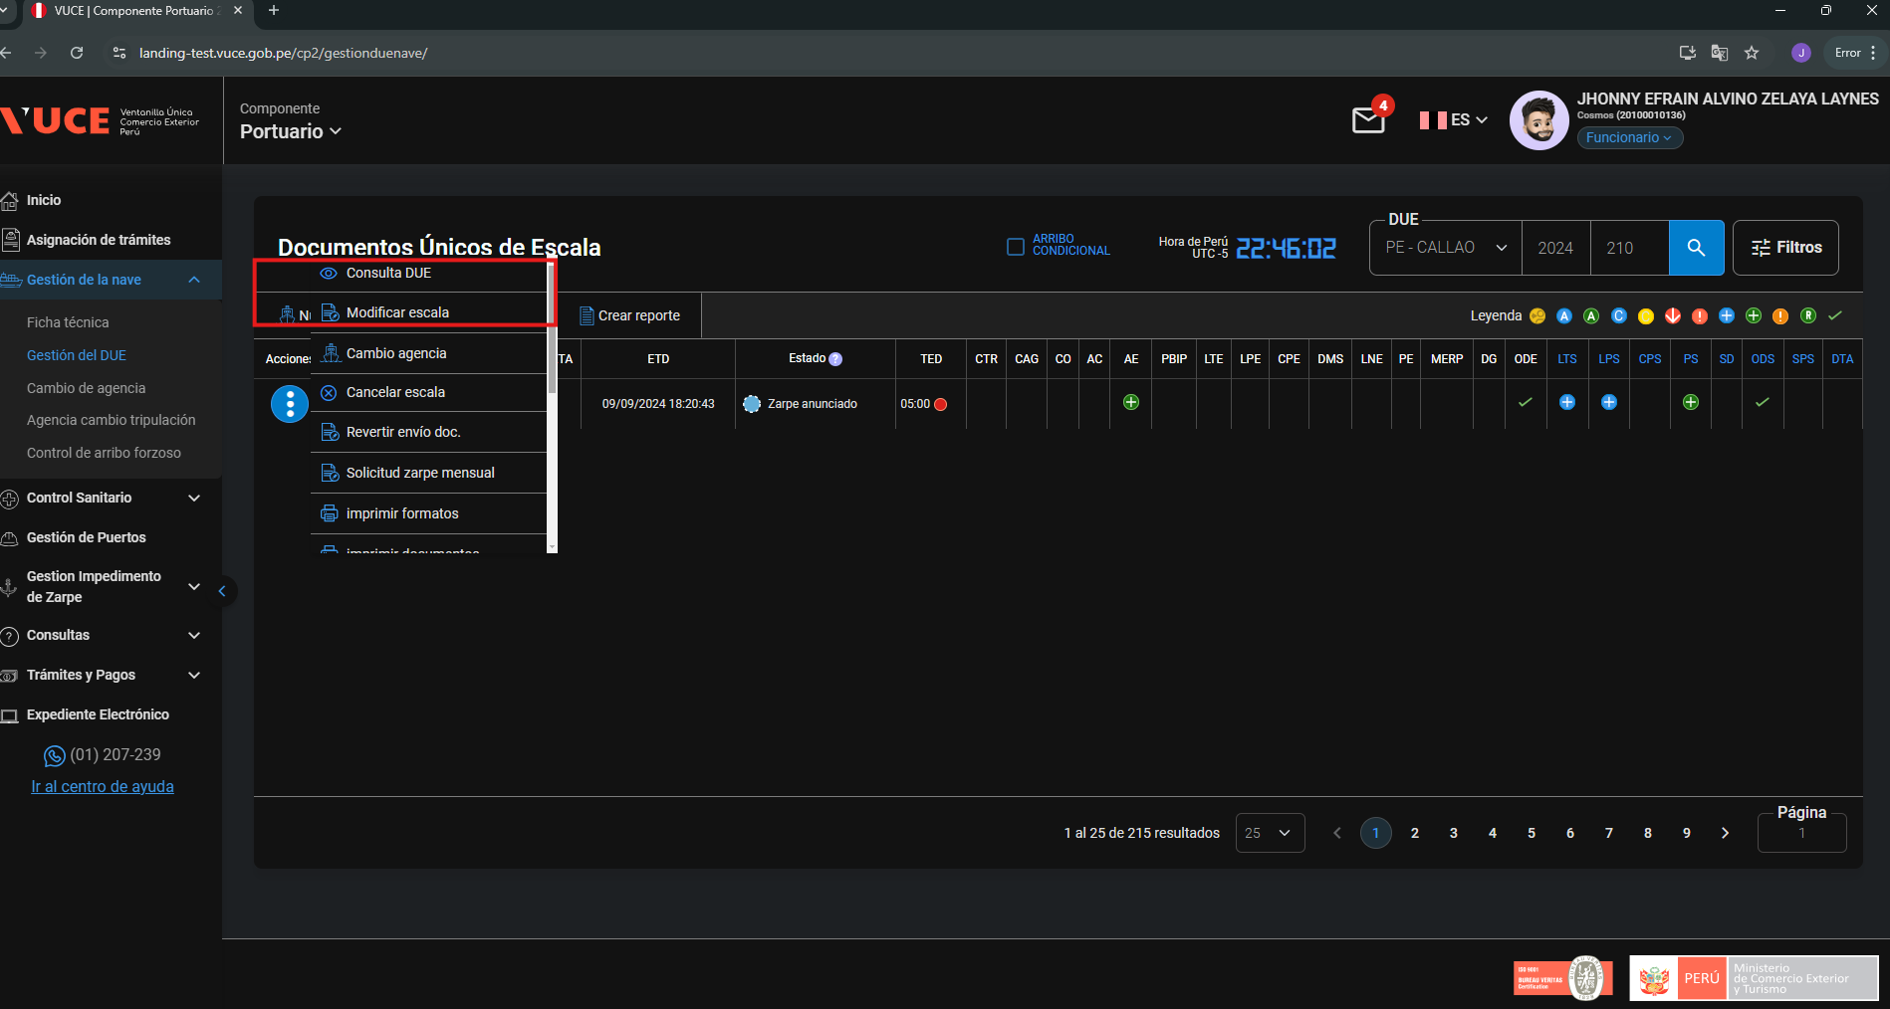

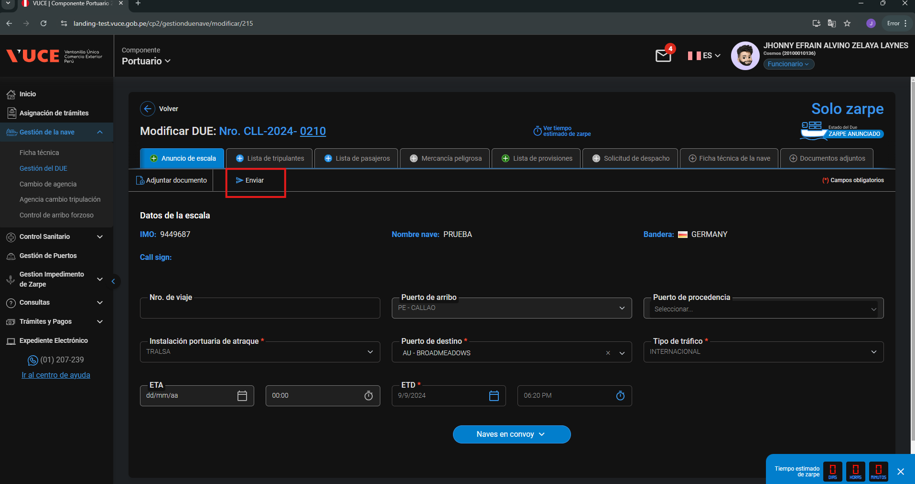
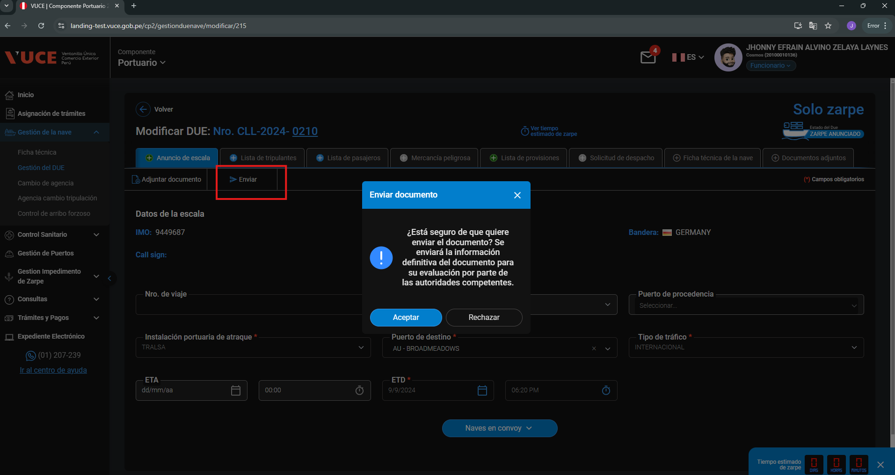

RESPUESTA ESPERADA | CONFORME

